Frais de gestion
SANCY - SLP |  |  |  | Frais de gestion |  | 2025-12-31

Frais de gestion de la société de gestion |  |  |  |  |  | Charges
Rémunération de la société de gestion

Sous-total frais de gestion de la société de gestion |  |  |  |  |  | -

Autres frais de gestion | Base de calcul | Prorata temporis | Taux | TVA | Calcul provisions | Charges comptabilisés
Honoraires CAC
Budget 2025 3 660€ HT / an
Provision 1T2025 | 3,435.00 | 25% |  | 1.2 | 1,030.50
Provision 2T2025 | 3,435.00 | 25% |  | 1.2 | 1,030.50
Provision 3T2025 | 3,435.00 | 25% |  | 1.2 | 1,030.50 | 1,030.50
Provision 4T2025 | 3,660.00 | 25% |  | 1.2 | 1,098.00 | 1,098.00

Facture 1S2025 |  |  |  |  |  | 2,151.00
Provision complémentaire 1S2025 |  |  |  |  |  | 112.50

 |  |  |  |  |  | 4,392.00
Honoraires comptables - Aplitec
AIFM budget 2025 428€ HT /an
Facture AIFM 1T2025 | 424.00 | 25% | 30% | N/A | 106.00 | 106.00
Facture AIFM 2T2025 | 428.00 | 25% | 30% | N/A | 107.00 | 107.00
Facture AIFM 3T2025 | 428.00 | 25% | 30% | N/A | 107.00 | 107.00
Provision AIFM 4T2025 | 428.00 | 25% | 30% | N/A | 107.00 | 107.00
Tenue Comptable budget 2025 5 440€ HT /an
Facture VL 1T2025 | 5,400.00 | 25% |  | N/A | 1,350.00 | 1,350.00
Facture VL 2T2025 | 5,440.00 | 25% |  | N/A | 1,360.00 | 1,360.00
Facture VL 3T2025 | 5,440.00 | 25% |  | N/A | 1,360.00 | 1,360.00
Provision VL 4T2025 | 5,440.00 | 25% |  | N/A | 1,360.00 | 1,360.00
Déclaration BDF budget 2025 440€ HT /an
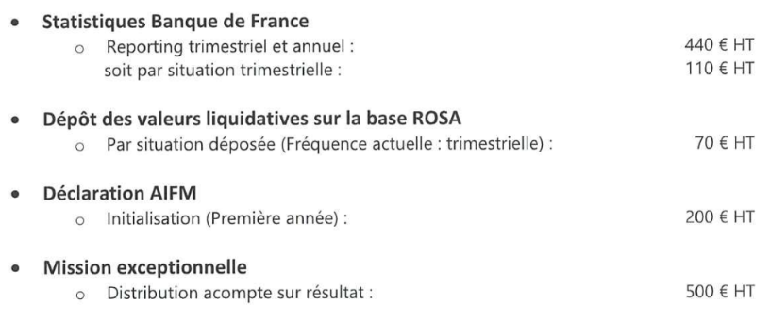
Facture BDF 1T2025 | 400.00 | 25% |  | N/A | 100.00 | 100.00
Facture BDF 2T2025 | 440.00 | 25% |  | N/A | 110.00 | 110.00
Facture BDF 3T2025 | 440.00 | 25% |  | N/A | 110.00 | 110.00
Provision BDF 4T2025 | 440.00 | 25% |  | N/A | 110.00 | 110.00
Dépôt VL Base GECO Budget 2024 280€ HT /an
Facture dépôt VL 1T2025 | 280.00 | 25% |  |  | 70.00 | 70.00
Facture dépôt VL 2T2025 | 280 | 25% |  |  | 70.00 | 70.00
Facture dépôt VL 3T2025 | 280 | 25% |  |  | 70.00 | 70.00
Provision dépôt VL 4T2025 | 280 | 25% |  |  | 70.00 | 70.00

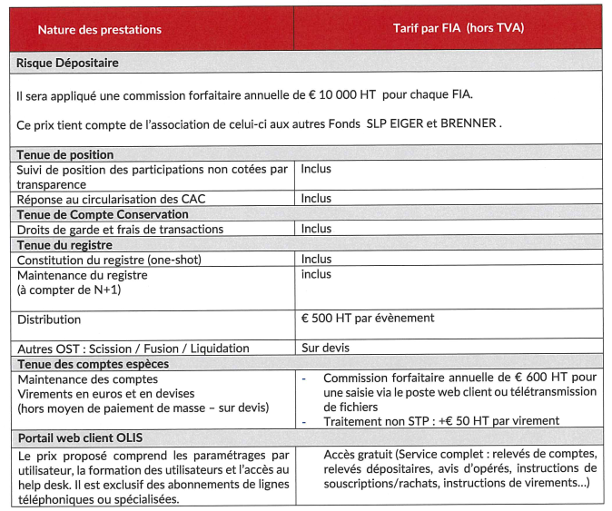
 |  |  |  |  |  | 6,567.00
Frais de dépositaire
Budget minimum 10 000 HT par an |  |  |  |  |  |  | Actif net
 | 10,000.00 | 25% |  | 1.20 | 3,000.00 |  | 11,465,750.20
Distribution (500€ HT par distribution) | 500.00 |  |  | 1.20 | -

Facture dépositaire 1T2025 |  |  |  |  | 3,000.00 | 3,000.00
Facture dépositaire 2T2025 |  |  |  |  | 3,000.00 | 3,000.00
Provision dépositaire 3T2025 |  |  |  |  | 3,000.00 | 3,000.00
Provision dépositaire 4T2025 |  |  |  |  | 3,000.00 | 3,000.00

Facture tenue compte espèce 1T2025 | 600.00 | 25% |  | 1.20 | 180.00 | 180.00
Facture tenue compte espèce 2T2025 | 600.00 | 25% |  | 1.20 | 180.00 | 180.00
Provision tenue compte espèce 3T2025 | 600.00 | 25% |  | 1.20 | 180.00 | 180.00
Provision tenue compte espèce 4T2025 | 600.00 | 25% |  | 1.20 | 180.00 | 180.00

Extourne Provision dépositaire 1S2024 |  |  |  |  |  | -6,000.00
Facture 1S2024 |  |  |  |  |  | 6,360.00
Extourne Provision dépositaire 2S2024 |  |  |  |  |  | -6,000.00
Facture 2S2024 |  |  |  |  |  | 6,360.00

 |  |  |  |  |  | 13,440.00
Frais associé Commandité |  |  |  |  |  |  | Facture 2024
Rem GP Budget 2025 475,87€ HT /an |  |  |  |  |  |  | 1,188.73
Provision 1T2025 | 990.61 | 25% |  | 1.2 | 297.18
Provision 2T2025 | 990.61 | 25% |  | 1.2 | 297.18
Provision 3T2025 | 990.61 | 25% |  | 1.2 | 297.18
Provision 4T2025 | 475.87 | 25% |  | 1.2 | 142.76

Facture 2025 |  |  |  |  |  | 571.04
Ajustement exercices antérieurs |  |  |  |  |  | -400.32

 |  |  |  |  |  | 170.72

Total frais de gestion |  |  |  |  |  | 24,569.72

 |  |  |  | Balance |  | 1,653,766.68
 |  |  |  | Agios
 |  |  |  | Remuneration Ebd |  | -
 |  |  |  | Commission d'arrangement |  | -
 |  |  |  | Commission d'engagement |  | -
 |  |  |  | Frais d'étude et d'audit acquisition et cession |  | -
 |  |  |  | Frais sur Deals réalisé
 |  |  |  | Frais sur Deals non réalisé
 |  |  |  | Frais AG
 |  |  |  | Assistance juridique |  | 305.58
 |  |  |  | Autres frais de gestion courante |  | 818.62
 |  |  |  | Solde d’ouverture PVMV latentes nettes |  | -1,679,460.60
 |  |  |  | Moins-values réalisées de l'exercice

 |  |  |  | Ecart |  | -
 |  |  |  |  |  | OK

